Uji_1_pop_var_diket
Contoh 1 :
Perusahaan alat olahraga mengembangkan jenis barang pancing sintetik yang di klaim mempunyai rata-rata kekuatan 8 kg dan simpangan baku 0,05 kg. Telah diketahui bahwa dengan sampel 50 pancing sintetik rata-rata kekuatannya adalah 7,8 kg dan taraf signifikansi sebesar 0,01. Ujilah bahwa rata-rata populasinya tidak sama dengan 8 kg?
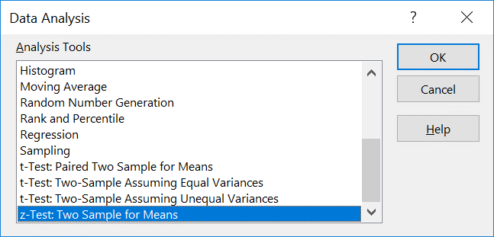
Catatan :
Uji mean satu populasi akan sama dengan uji mean 2 populasi dimana μ₂ = 0, dan μ₀ = nilai yang diuji.
Bukti :
μ₁ - μ₂ = μ₀ --> μ₁ = μ₀ --> sebagai hipotesa
sama dengan uji 1 populasi, cek lagi buku PMS tentang uji satu populasi. Uji Z atau uji t
Data | alternatif
8.3 | 0
7.8 | 0
8
7.7
7.9
8.2
8.3
8.1
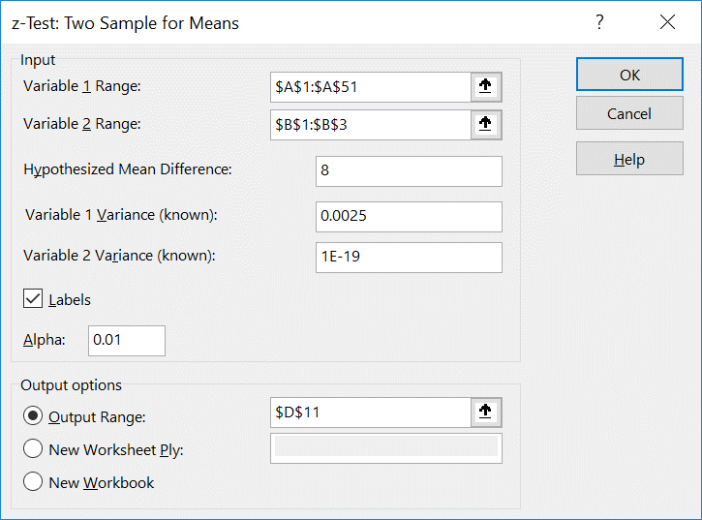
7.3
7.6 |  | z-Test: Two Sample for Means
7.8
8.3 |  |  | Data | alternatif
8.2 |  | Mean | 7.8 | 0
7.6 |  | Known Variance | 0.0025 | 1E-19
8.2 |  | Observations | 50 | 2
7.3 |  | Hypothesized Mean Difference | 8
7.9 |  | z | -28.284271247
8.2 |  | P(Z<=z) one-tail | 0
7.3 |  | z Critical one-tail | 2.326347874
8 |  | P(Z<=z) two-tail | 0
7.9 |  | z Critical two-tail | 2.5758293035
7.8 |  | t Critical two-tail | 2.0095752371
7.5
6.6
8.1
7.5
8.3
7.8
7.7
7.9
7.6
7.1
7.8
7.8
7.1
7.8
7.1
8.1
7.5
7.9
7.7
8
7.9
8.1
8.1
7.6
7.8
7.4
8.2
8.3
7.8

Uji_1_pop_var_tdkdiket
Contoh 2 :
Waktu rata-rata yang diperlukan permahasiswa untuk mendaftarkan diri pada semester ganjil disuatu perguruan tinggi adalah 50 menit dengan simpangan baku 10 menit. Suatu prosedur pendaftaran baru yang menggunakan mesin modern sedang dicoba. Dengan mesin modern tersebut diketahui bahwa 12 mahasiswa memerlukan waktu pendaftaran rata-rata 42 menit dan simpangan baku 11,9 menit. Dengan taraf keyakinan sebesar 0,05. Ujilah hipotesisi bahwa nilai rata-rata populasi mesin modern kurang dari 50. Asumsikan bahwa populasi waktu berdistribusi normal
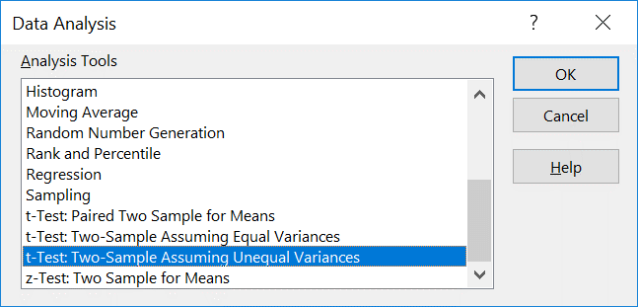
Data | alternatif
49 | 0
46 | 0
52
57
41
45
36
14
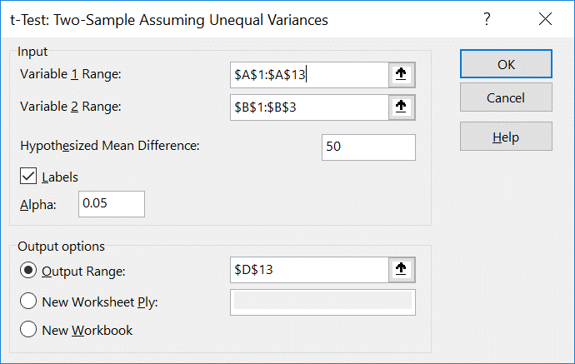
42
30
55
37 |  | t-Test: Two-Sample Assuming Unequal Variances

 |  |  | Data | alternatif
 |  | Mean | 42 | 0
 |  | Variance | 141.63636364 | 0
 |  | Observations | 12 | 2
 |  | Hypothesized Mean Difference | 50
 |  | df | 11
 |  | t Stat | -2.3285910608
 |  | P(T<=t) one-tail | 0.019984101293
 |  | t Critical one-tail | 1.7958848187
 |  | P(T<=t) two-tail | 0.039968202586
 |  | t Critical two-tail | 2.2009851601

Uji_Prop_1_pop
Contoh 3 :
Seorang pemborong menyatakan bahwa 70% rumah-rumah yang baru dibangun di kota Richmond dipasang suatu alat pemompa udara panas. Apakah anda setuju dengan pernyataan tersebut bila diantara 15 rumah baru yang diambil secara acak terdapat 8 rumah yang menggunakan pompa udara panas? Gunakan taraf signifikansi 0,1
Catatan :
Uji proporsi satu populasi akan sama dengan uji mean 2 populasi dimana μ₂ = 0, dan μ₀ = p₀ adalah nilai yang diuji. Bukti sama seperti uji mean satu populasi.
Adapun syarat yang harus dipenuhi yaitu data berdistribusi bernaulli atau hanya bernilai 0 dan 1, sehingga rata-rata dari data adalah taksiran proporsi dan varians yang diketahui adalah $\hat{p}\hat{q}$.
Pompa udara | alternatif
1 | 0
0 | 0
0
1
0
0
1
1
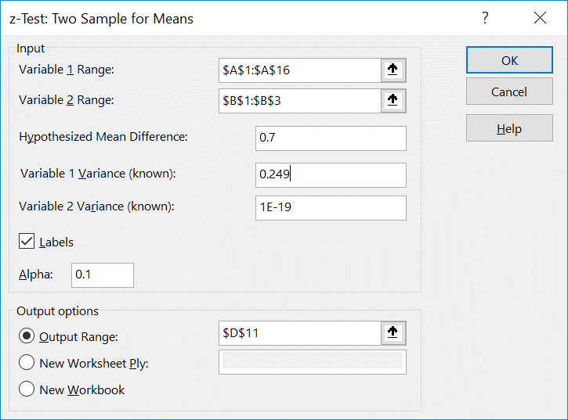
0
1 |  | z-Test: Two Sample for Means
0
1 |  |  | Pompa udara | alternatif
1 |  | Mean | 0.53333333333 | 0
0 |  | Known Variance | 0.249 | 1E-19
1 |  | Observations | 15 | 2
 |  | Hypothesized Mean Difference | 0.7
 |  | z | -1.2935842095
 |  | P(Z<=z) one-tail | 0.097904539812
 |  | z Critical one-tail | 1.2815515655
 |  | P(Z<=z) two-tail | 0.19580907962
 |  | z Critical two-tail | 1.644853627

Uji_prop_2_Pop
Contoh 4 :
Suatu pemungutan suara hendak dilakukan diantara penduduk suatu kota dan sekitarnya untuk mengetahui pendapat mereka mengenai rencana pendirian sebuah gedung pertemuan serba guna. Lokasi gedung yang akan dibangun itu di dalam kota, sehingga penduduk yang tinggal disekitar merasa bahwa rencana itu akan lolos karena besarnya proporsi penduduk kota yang menyetujuinya. Untuk mengetahui apakah ada selisih yang nyata antara proporsi penduduk kota dan penduduk sekitar kota itu yang menyetujui rencana tersebut, diambil suatu sampel acak. Bila ternyata 120 diantara 200 penduduk kota dan 240 diantara 500 penduduk sekitar kota yang menyetujui rencana tersebut, apakah anda setuju jika dikatakan bahwa proporsi penduduk kota lebih tinggi daripada proporsi penduduk sekitar kota yang menyetujui rencana tersebut? Gunakan rtaraf signifikasnsi 0,025
Catatan :
Uji proporsi dua populasi akan sama dengan uji mean 2 populasi dimana μ₂ = p₂ dan μ₁ = p₁
Adapun syarat yang harus dipenuhi yaitu data berdistribusi bernaulli atau hanya bernilai 0 dan 1, varians yang diketahui adalah ${\hat{p}}_{1}{\hat{q}}_{1}$ untuk populasi ke-1 dan ${\hat{p}}_{2}{\hat{q}}_{2}$ untuk populasi ke-2
P1 | P2
1 | 0
1 | 1
1 | 0
1 | 0
0 | 0
1 | 0
1 | 0
1 | 0
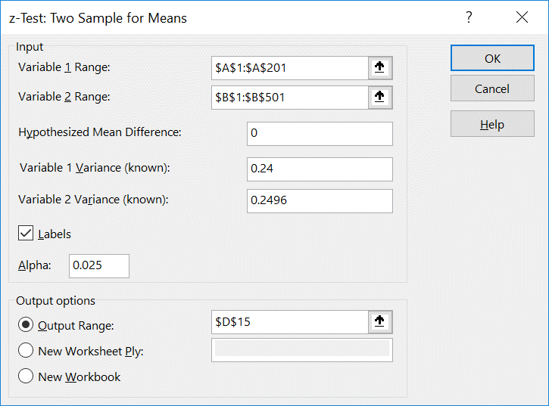
1 | 1
1 | 1
0 | 1
1 | 1
1 | 0
0 | 0 | z-Test: Two Sample for Means
1 | 1
1 | 1 |  | P1 | P2
1 | 1 | Mean | 0.6 | 0.48
0 | 1 | Known Variance | 0.24 | 0.2496
1 | 0 | Observations | 200 | 500
1 | 0 | Hypothesized Mean Difference | 0
0 | 0 | z | 2.9111125487
1 | 0 | P(Z<=z) one-tail | 0.0018007213176
0 | 1 | z Critical one-tail | 1.9599639845
0 | 1 | P(Z<=z) two-tail | 0.0036014426351
1 | 1 | z Critical two-tail | 2.2414027276
0 | 1
1 | 0
1 | 1
0 | 1
1 | 0
1 | 0
0 | 0
0 | 0
0 | 1
0 | 1
0 | 0
0 | 0
0 | 1
0 | 1
1 | 1
1 | 0
1 | 1
0 | 0
0 | 1
1 | 0
1 | 0
1 | 1
1 | 0
1 | 0
1 | 0
1 | 1
0 | 1
1 | 1
0 | 0
0 | 0
1 | 0
1 | 0
0 | 0
1 | 0
1 | 1
0 | 1
1 | 0
1 | 0
0 | 1
1 | 1
0 | 1
0 | 0
1 | 1
0 | 0
1 | 0
0 | 1
1 | 0
1 | 1
0 | 0
1 | 1
1 | 1
0 | 1
1 | 1
0 | 0
0 | 0
0 | 0
1 | 0
0 | 0
0 | 1
0 | 1
1 | 1
1 | 0
1 | 0
0 | 0
0 | 1
0 | 1
1 | 0
1 | 1
0 | 1
1 | 1
0 | 1
1 | 0
1 | 1
1 | 0
1 | 1
1 | 1
1 | 1
1 | 0
0 | 0
0 | 1
1 | 0
1 | 0
1 | 1
0 | 1
0 | 0
0 | 1
0 | 1
0 | 1
1 | 0
1 | 1
1 | 1
1 | 0
1 | 0
1 | 1
0 | 1
1 | 0
1 | 1
0 | 1
0 | 1
1 | 0
0 | 0
0 | 0
1 | 1
1 | 1
1 | 0
1 | 0
1 | 1
0 | 0
1 | 0
1 | 1
0 | 1
0 | 1
1 | 0
1 | 0
1 | 1
1 | 1
0 | 1
1 | 1
1 | 1
1 | 0
1 | 0
0 | 0
1 | 0
1 | 0
1 | 1
1 | 0
1 | 0
0 | 0
1 | 1
0 | 0
0 | 1
0 | 0
1 | 1
1 | 0
0 | 0
1 | 0
0 | 0
1 | 1
1 | 1
0 | 0
1 | 0
1 | 0
0 | 0
1 | 0
0 | 1
1 | 0
0 | 1
0 | 1
0 | 0
1 | 1
1 | 1
0 | 1
1 | 1
1 | 0
1 | 0
1 | 0
0 | 1
0 | 0
0 | 0
1 | 1
0 | 1
1 | 1
0 | 0
1 | 0
1 | 1
0 | 0
1 | 1
1 | 1
1 | 1
1 | 1
0 | 1
0 | 0
1 | 0
1 | 0
1 | 1
 | 0
 | 1
 | 1
 | 1
 | 1
 | 0
 | 0
 | 1
 | 1
 | 0
 | 0
 | 0
 | 1
 | 0
 | 0
 | 1
 | 1
 | 0
 | 1
 | 1
 | 0
 | 0
 | 0
 | 0
 | 0
 | 0
 | 0
 | 0
 | 0
 | 0
 | 0
 | 0
 | 1
 | 1
 | 0
 | 0
 | 1
 | 0
 | 0
 | 0
 | 1
 | 0
 | 0
 | 1
 | 0
 | 0
 | 1
 | 0
 | 1
 | 0
 | 1
 | 0
 | 1
 | 1
 | 0
 | 0
 | 0
 | 0
 | 1
 | 0
 | 1
 | 1
 | 0
 | 0
 | 0
 | 0
 | 1
 | 1
 | 1
 | 0
 | 0
 | 0
 | 0
 | 1
 | 0
 | 0
 | 1
 | 0
 | 0
 | 1
 | 0
 | 0
 | 1
 | 0
 | 0
 | 1
 | 1
 | 1
 | 1
 | 0
 | 1
 | 0
 | 1
 | 1
 | 1
 | 1
 | 0
 | 0
 | 0
 | 1
 | 0
 | 0
 | 0
 | 1
 | 1
 | 1
 | 0
 | 1
 | 0
 | 0
 | 0
 | 1
 | 0
 | 1
 | 0
 | 0
 | 1
 | 0
 | 0
 | 1
 | 0
 | 0
 | 1
 | 0
 | 0
 | 0
 | 0
 | 1
 | 0
 | 0
 | 0
 | 0
 | 0
 | 1
 | 1
 | 1
 | 0
 | 0
 | 1
 | 1
 | 0
 | 1
 | 1
 | 1
 | 1
 | 1
 | 0
 | 1
 | 0
 | 0
 | 1
 | 1
 | 0
 | 1
 | 1
 | 1
 | 0
 | 0
 | 1
 | 1
 | 0
 | 1
 | 0
 | 1
 | 0
 | 0
 | 1
 | 0
 | 0
 | 1
 | 0
 | 1
 | 1
 | 1
 | 1
 | 1
 | 1
 | 1
 | 1
 | 1
 | 1
 | 1
 | 1
 | 0
 | 1
 | 1
 | 1
 | 1
 | 0
 | 1
 | 0
 | 0
 | 1
 | 0
 | 1
 | 0
 | 0
 | 0
 | 1
 | 1
 | 1
 | 0
 | 0
 | 0
 | 1
 | 1
 | 0
 | 0
 | 0
 | 0
 | 0
 | 1
 | 0
 | 1
 | 0
 | 0
 | 0
 | 1
 | 1
 | 0
 | 1
 | 1
 | 1
 | 1
 | 1
 | 1
 | 0
 | 0
 | 1
 | 0
 | 0
 | 1
 | 0
 | 1
 | 0
 | 0
 | 1
 | 0
 | 1
 | 1
 | 0
 | 1
 | 1
 | 0
 | 0
 | 0
 | 1
 | 1
 | 1
 | 1
 | 1
 | 0
 | 1
 | 0
 | 1
 | 0
 | 1
 | 1
 | 0
 | 0
 | 0
 | 0
 | 1
 | 0
 | 1
 | 1
 | 0
 | 0
 | 0
 | 0
 | 1
 | 0
 | 0
 | 0
 | 0
 | 0
 | 1
 | 1
 | 1
 | 0
 | 0
 | 1
 | 1
 | 0
 | 0
 | 1
 | 1
 | 0
 | 1
 | 0
 | 1
 | 1
 | 1
 | 0
 | 0
 | 0
 | 1
 | 0
 | 0
 | 1

Uji_2_Pop_var_diket
Contoh 5 :
suatu sampel random yang berukuran n1 = 25, diambil dari suatu populasi normal dengan standard deviasi σ1 = 5.2, mempunyai rata-rata 81. Sampel random kedua berukuran n2 = 36, diambil dari populasi normal lainnya dengan standard deviasi σ2 = 3.4, mempunyai rata-rata 76. Ujilah apakah μ1 = μ2 ? Gunakan taraf signifiansi 0,05 ? Bagaimana kesimpulan yang dapat kamu ambil.
sampel 1 | sampel 2
82 | 72
82 | 78
78 | 75
72 | 71
80 | 76
88 | 77
74 | 71
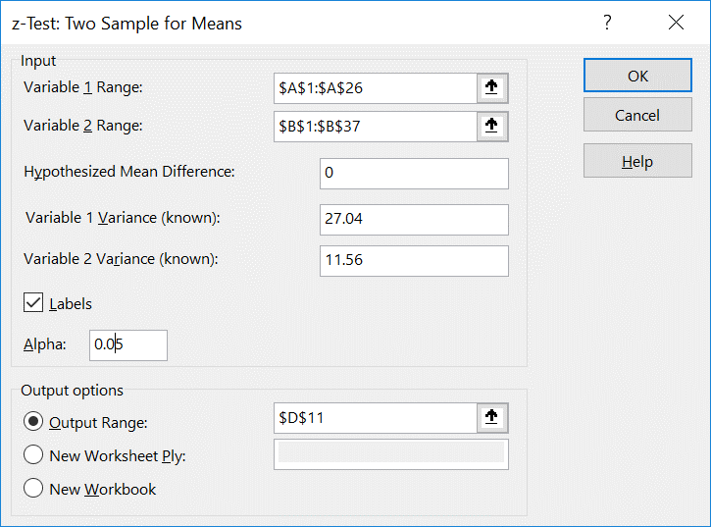
87 | 77
80 | 78
83 | 72 | z-Test: Two Sample for Means
87 | 76
86 | 73 |  | sampel 1 | sampel 2
76 | 75 | Mean | 81 | 76
82 | 78 | Known Variance | 27.04 | 11.56
71 | 72 | Observations | 25 | 36
85 | 78 | Hypothesized Mean Difference | 0
84 | 81 | z | 4.2216855869
80 | 79 | P(Z<=z) one-tail | 1.2124109432E-05
83 | 72 | z Critical one-tail | 1.644853627
82 | 73 | P(Z<=z) two-tail | 2.4248218864E-05
89 | 77 | z Critical two-tail | 1.9599639845
76 | 73
81 | 74
79 | 80
78 | 74
 | 77
 | 71
 | 78
 | 76
 | 80
 | 79
 | 80
 | 81
 | 76
 | 81
 | 75

Uji_var_2_pop
Contoh 6a :
Penelitian dilakukan untuk membandingkan kandungan alkohol dalam kecap pada dua line produksi yang berbeda. Produksi dipantau delapan kali sehari. Data yang dikumpulkan mengikuti distribusi Normal. Ujilah apakah varians dari dua line produksi tersebut sama dengan taraf signifikansi 0.05
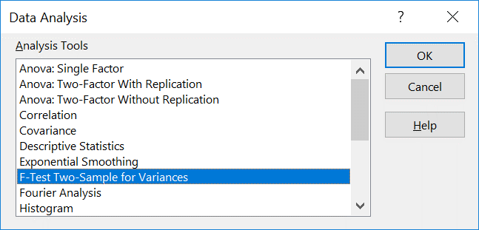
Contoh 7a :
Penelitian dilakukan untuk membandingkan dua alat pengukur kadar belerang monoxide di atmosfer dalam percobaan polusi udara. Kadar belerang dipantau delapan kali sehari. Data yang dikumpulkan mengikuti distribusi Normal. Ujilah apakah varians dari dua alat pengukur tersebut sama dengan taraf signifikansi 0.05
Hari | Line A | Line B |  |  |  | Hari | Alat A | Alat B
1 | 0.48 | 0.38 |  |  |  | 1 | 0.86 | 0.87
2 | 0.39 | 0.37 |  |  |  | 2 | 0.82 | 0.74
3 | 0.42 | 0.39 |  |  |  | 3 | 0.75 | 0.63
4 | 0.52 | 0.41 |  |  |  | 4 | 0.61 | 0.55
5 | 0.4 | 0.38 |  |  |  | 5 | 0.89 | 0.76
6 | 0.48 | 0.39 |  |  |  | 6 | 0.64 | 0.7
7 | 0.52 | 0.4 |  |  |  | 7 | 0.81 | 0.69
8 | 0.52 | 0.39 |  |  |  | 8 | 0.68 | 0.57
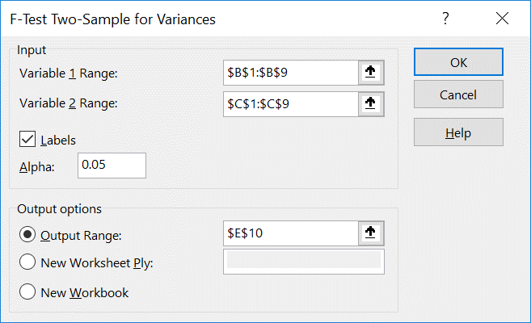
 |  |  | F-Test Two-Sample for Variances

 |  |  |  |  |  |  |  |  | F-Test Two-Sample for Variances
 |  |  |  | Line A | Line B
 |  |  | Mean | 0.46625 | 0.38875 |  |  |  |  | Alat A | Alat B
 |  |  | Variance | 0.0030553571429 | 0.00015535714286 |  |  |  | Mean | 0.7575 | 0.68875
 |  |  | Observations | 8 | 8 |  |  |  | Variance | 0.010907142857 | 0.011069642857
 |  |  | df | 7 | 7 |  |  |  | Observations | 8 | 8
 |  |  | F | 19.666666667 |  |  |  |  | df | 7 | 7
 |  |  | P(F<=f) one-tail | 0.00042177468434 |  |  |  |  | F | 0.98532021294
 |  |  | F Critical one-tail | 3.7870435399 |  |  |  |  | P(F<=f) one-tail | 0.49246870758
 |  |  |  |  |  |  |  |  | F Critical one-tail | 0.26405822628

Uji_2_Pop_var_tdksama
Contoh 6b :
Penelitian dilakukan untuk membandingkan kandungan alkohol dalam kecap pada dua line produksi yang berbeda. Produksi dipantau delapan kali sehari. Data yang dikumpulkan mengikuti distribusi Normal. Ujilah apakah dua line produksi tersebut sama dengan taraf signifikansi 0.05. Berdasarkan contoh 6a varians tidak sama
Hari | Line A | Line B
1 | 0.48 | 0.38
2 | 0.39 | 0.37
3 | 0.42 | 0.39
4 | 0.52 | 0.41
5 | 0.4 | 0.38
6 | 0.48 | 0.39
7 | 0.52 | 0.4
8 | 0.52 | 0.39
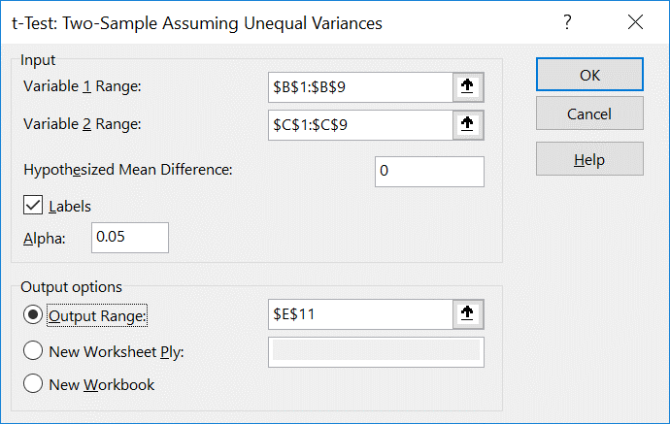
 |  |  | t-Test: Two-Sample Assuming Unequal Variances

 |  |  |  | Line A | Line B
 |  |  | Mean | 0.46625 | 0.38875
 |  |  | Variance | 0.0030553571429 | 0.00015535714286
 |  |  | Observations | 8 | 8
 |  |  | Hypothesized Mean Difference | 0
 |  |  | df | 8
 |  |  | t Stat | 3.8685290798
 |  |  | P(T<=t) one-tail | 0.0023756107496
 |  |  | t Critical one-tail | 1.8595480375
 |  |  | P(T<=t) two-tail | 0.0047512214992
 |  |  | t Critical two-tail | 2.3060041352

Uji_2_pop_var_sama
Contoh 7b :
Penelitian dilakukan untuk membandingkan dua alat pengukur kadar belerang monoxide di atmosfer dalam percobaan polusi udara. Kadar belerang dipantau delapan kali sehari. Data yang dikumpulkan mengikuti distribusi Normal. Ujilah apakah dua alat pengukur tersebut sama dengan taraf signifikansi 0.05. Pada contoh 7a diketahui bahwa varians sama
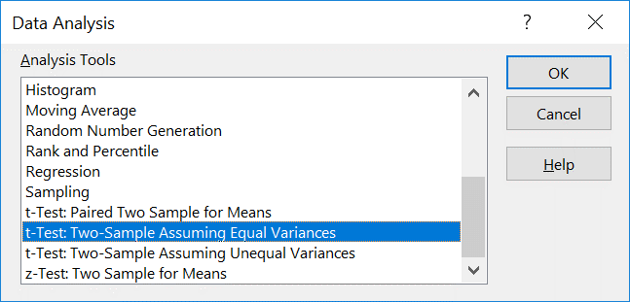
Hari | Alat A | Alat B
1 | 0.86 | 0.87
2 | 0.82 | 0.74
3 | 0.75 | 0.63
4 | 0.61 | 0.55
5 | 0.89 | 0.76
6 | 0.64 | 0.7
7 | 0.81 | 0.69
8 | 0.68 | 0.57
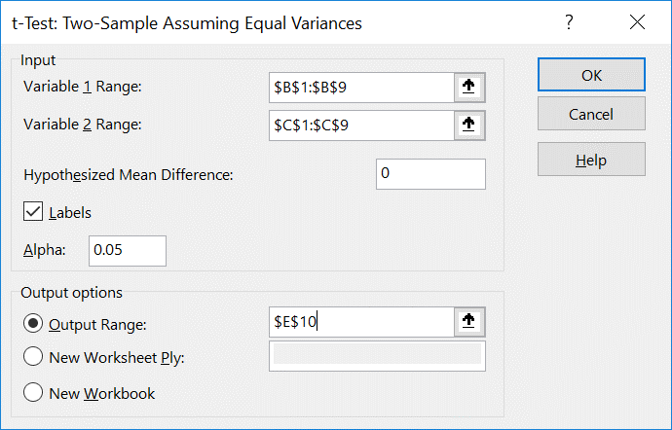
 |  |  | t-Test: Two-Sample Assuming Equal Variances

 |  |  |  | Alat A | Alat B
 |  |  | Mean | 0.7575 | 0.68875
 |  |  | Variance | 0.010907142857 | 0.011069642857
 |  |  | Observations | 8 | 8
 |  |  | Pooled Variance | 0.010988392857
 |  |  | Hypothesized Mean Difference | 0
 |  |  | df | 14
 |  |  | t Stat | 1.3117032941
 |  |  | P(T<=t) one-tail | 0.10536194778
 |  |  | t Critical one-tail | 1.7613101358
 |  |  | P(T<=t) two-tail | 0.21072389555
 |  |  | t Critical two-tail | 2.1447866879

Uji_berpasangan
Contoh 8 :
Seorang manajer perusahaan taksi sedang melakukan percobaan untuk memutuskan apakah penggunaan ban radial dapat meningkatkan daya tahan bahan bakar dibandingkan dengan ban reguler. Dua belas mobil yang dilengkapi dengan ban radial dikendarai oleh pengemudi yang sama untuk keperluan pengujian saja. Tanpa merubah pengemudi dan mobil diganti dengan ban reguler dan dilakukan pengujian yang sama. Konsumsi bensin, dalam kilometer per liter, tercatat. Dengan tingkat signifikansi 5% apakah benar bahwa ban radial dapat meningkatkan daya tahan bahan bakar,
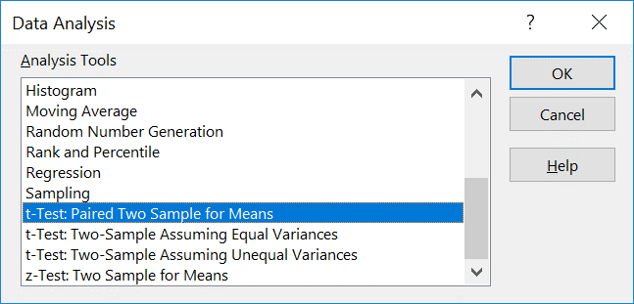
Mobil | Radial | Reguler
1 | 4.2 | 4
2 | 4.7 | 4.3
3 | 6.6 | 6.3
4 | 6.8 | 6.9
5 | 7 | 6.8
6 | 4.4 | 4.4
7 | 5.6 | 5.5
8 | 6.3 | 5.8
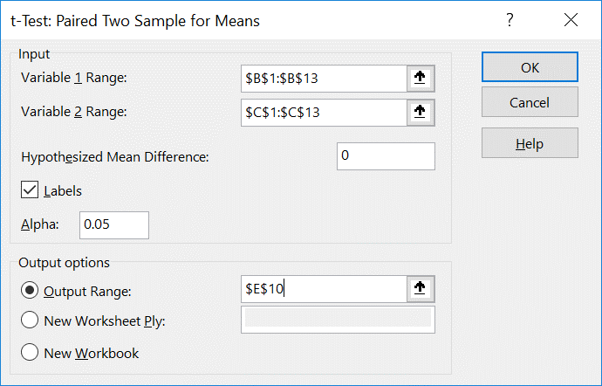
9 | 7 | 6.9 | t-Test: Paired Two Sample for Means
10 | 4.5 | 4.7
11 | 6.1 | 6 |  | Radial | Reguler
12 | 5 | 4.9 | Mean | 5.6833333333 | 5.5416666667
 |  |  | Variance | 1.1633333333 | 1.1335606061
 |  |  | Observations | 12 | 12
 |  |  | Pearson Correlation | 0.98309654399
 |  |  | Hypothesized Mean Difference | 0
 |  |  | df | 11
 |  |  | t Stat | 2.4845151507
 |  |  | P(T<=t) one-tail | 0.015164752832
 |  |  | t Critical one-tail | 1.7958848187
 |  |  | P(T<=t) two-tail | 0.030329505664
 |  |  | t Critical two-tail | 2.2009851601

Uji_ANOVA_N_pop
Contoh 10 :
Penelitian terhadap 25 orang yang menderita demam dengan suhu 38 C dilakukan, masing-masing pasien diberi obat penurun panas yang berbeda. Ada 5 merk obat seperti diberikan pada tabel data. Apakah waktu yang diperlukan untuk menurunkan panas pada merk obat sama. Gunakan taraf signifikansi 0,05.
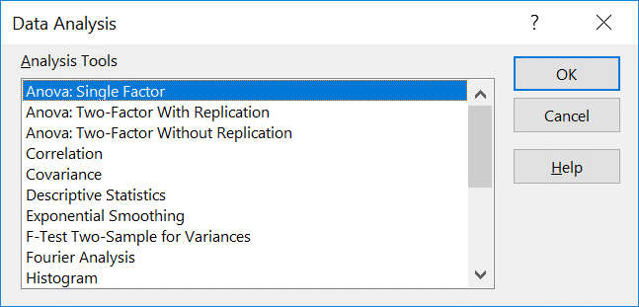
A | B | C | D | E
5.2 | 9.1 | 3.2 | 2.4 | 7.1
4.7 | 7.1 | 5.8 | 3.4 | 6.6
8.1 | 8.2 | 2.2 | 4.1 | 9.3
6.2 | 6 | 3.1 | 1 | 4.2
3 | 9.1 | 7.2 | 4 | 7.6

 |  |  |  |  | Anova: Single Factor
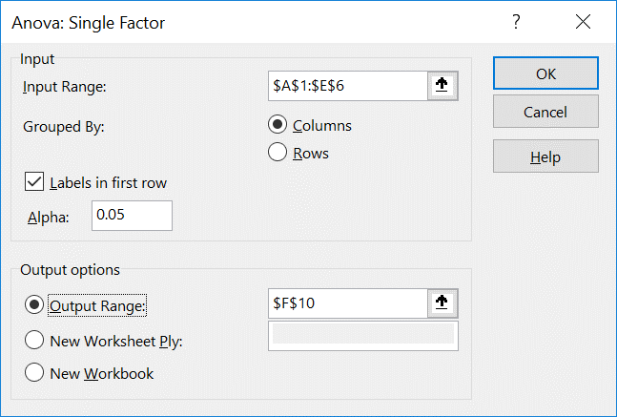
 |  |  |  |  | SUMMARY
 |  |  |  |  | Groups | Count | Sum | Average | Variance
 |  |  |  |  | A | 5 | 27.2 | 5.44 | 3.553
 |  |  |  |  | B | 5 | 39.5 | 7.9 | 1.805
 |  |  |  |  | C | 5 | 21.5 | 4.3 | 4.43
 |  |  |  |  | D | 5 | 14.9 | 2.98 | 1.682
 |  |  |  |  | E | 5 | 34.8 | 6.96 | 3.413

 |  |  |  |  | ANOVA
 |  |  |  |  | Source of Variation | SS | df | MS | F | P-value | F crit
 |  |  |  |  | Between Groups | 78.4216 | 4 | 19.6054 | 6.5865080965 | 0.0014971044869 | 2.866081402
 |  |  |  |  | Within Groups | 59.532 | 20 | 2.9766

 |  |  |  |  | Total | 137.9536 | 24

Regresi
Contoh 11 :
Kandungan asam dari materi yang di produksi oleh titrasi (y) adalah suatu fungsi dari kandungan asam organik yang dihasilkan oleh ekstraksi dan berat (x), dengan menganggap variabel lain yang penting tetap/konstan. Apakah benar bahwa ada hubungan linear antara kandungan asam yang diproduksi oleh titrasi dan kandungan asam organik yang diproduksi oleh ekstraksi dan berat. Gunakan taraf signifikansi 0.05. Bagaimana pengaruh kandungan asam organik yang dihasilkan oleh ekstraksi dan berat terhadap kandungan asam yang diproduksi oleh titrasi?. Jelaskan dan interpretasikan
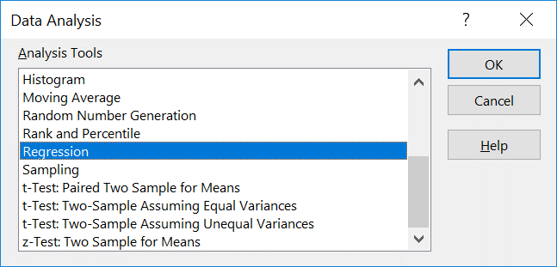
No. | y | x
1 | 76 | 123
2 | 62 | 55
3 | 66 | 100
4 | 58 | 75
5 | 88 | 159
6 | 70 | 109
7 | 37 | 48
8 | 82 | 138
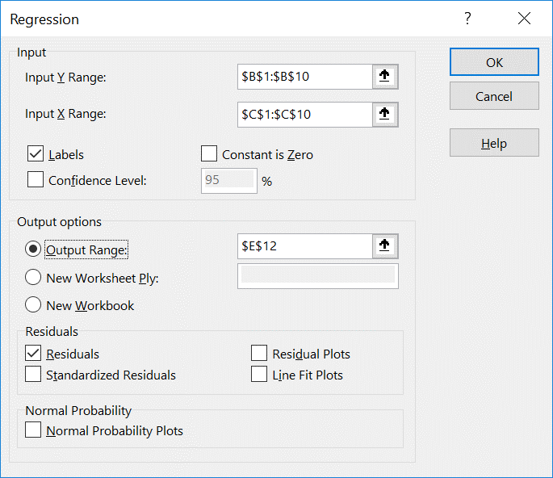
9 | 88 | 164

 |  |  | SUMMARY OUTPUT

 |  |  | Regression Statistics
 |  |  | Multiple R | 0.93730309931
 |  |  | R Square | 0.87853709998
 |  |  | Adjusted R Square | 0.86118525712
 |  |  | Standard Error | 6.0936806383
 |  |  | Observations | 9

 |  |  | ANOVA
 |  |  |  | df | SS | MS | F | Significance F
 |  |  | Regression | 1 | 1880.0693939 | 1880.0693939 | 50.630766256 | 0.00019103991357
 |  |  | Residual | 7 | 259.93060605 | 37.132943722
 |  |  | Total | 8 | 2140

 |  |  |  | Coefficients | Standard Error | t Stat | P-value | Lower 95% | Upper 95% | Lower 95.0% | Upper 95.0%
 |  |  | Intercept | 30.716670261 | 5.8386574613 | 5.2609132262 | 0.0011721750392 | 16.910439232 | 44.522901291 | 16.910439232 | 44.522901291
 |  |  | x | 0.36101953414 | 0.05073684426 | 7.115529935 | 0.00019103991357 | 0.24104596175 | 0.48099310653 | 0.24104596175 | 0.48099310653

 |  |  | RESIDUAL OUTPUT

 |  |  | Observation | Predicted y | Residuals
 |  |  | 1 | 75.12207296 | 0.87792703968
 |  |  | 2 | 50.572744639 | 11.427255361
 |  |  | 3 | 66.818623675 | -0.81862367513
 |  |  | 4 | 57.793135322 | 0.20686467833
 |  |  | 5 | 88.118776189 | -0.1187761893
 |  |  | 6 | 70.067799482 | -0.067799482376
 |  |  | 7 | 48.0456079 | -11.0456079
 |  |  | 8 | 80.537365972 | 1.4626340276
 |  |  | 9 | 89.92387386 | -1.92387386

